Worksheet
GRAFICOS AEREOS
Clientes Villatours

2019-07-01 - 2019-07-31
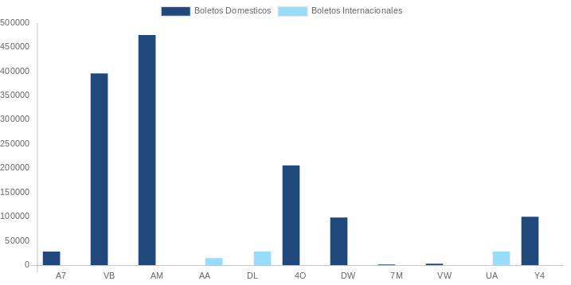

AEROLINEA | CANT | TARIFA/Pesos | %Part
AERO CALAFIA | 7 | 10,280 | 1.05%
AEROENLACES NACIONALES, S.A. DE C.V. | 121 | 243,974 | 24.81%
AEROMEXICO | 125 | 442,339 | 44.98%
INTERJET - ABC AEROLINEAS,S.A. DE C.V. | 43 | 118,999 | 12.10%
LINK CONEXION AEREA, S.A. DE C.V. | 15 | 56,714 | 5.77%
MAYAIR, S.A. DE C.V. | 1 | 1,611 | 0.16%
TRANSPORTES AEROMAR | 3 | 4,883 | 0.50%
VOLARIS | 18 | 39,598 | 4.03%
Total BOLETOS DOMESTICOS | 333 | 918,398 | 93.38%

AMERICAN AIRLINES | 1 | 17,315 | 1.76%
UNITED AIRLINES | 2 | 47,758 | 4.86%
Total BOLETOS INTERNACIONALES | 3 | 65,073 | 6.62%
Total general | 336 | 983,471 | 100%
El consumo es la tarifa antes de impuestos de iva y tua.
El consumo es de tarifa de servicios de vuelos.(No cargos por cambios y revisados)
Cantidades en Pesos Mexicanos

